Sheet1
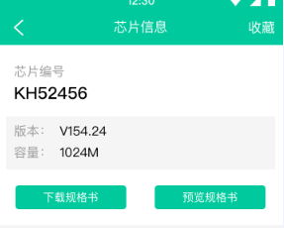
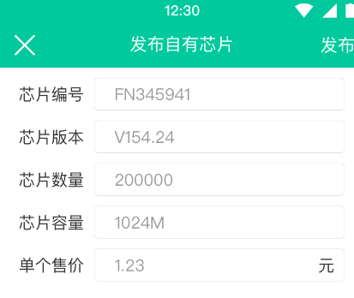
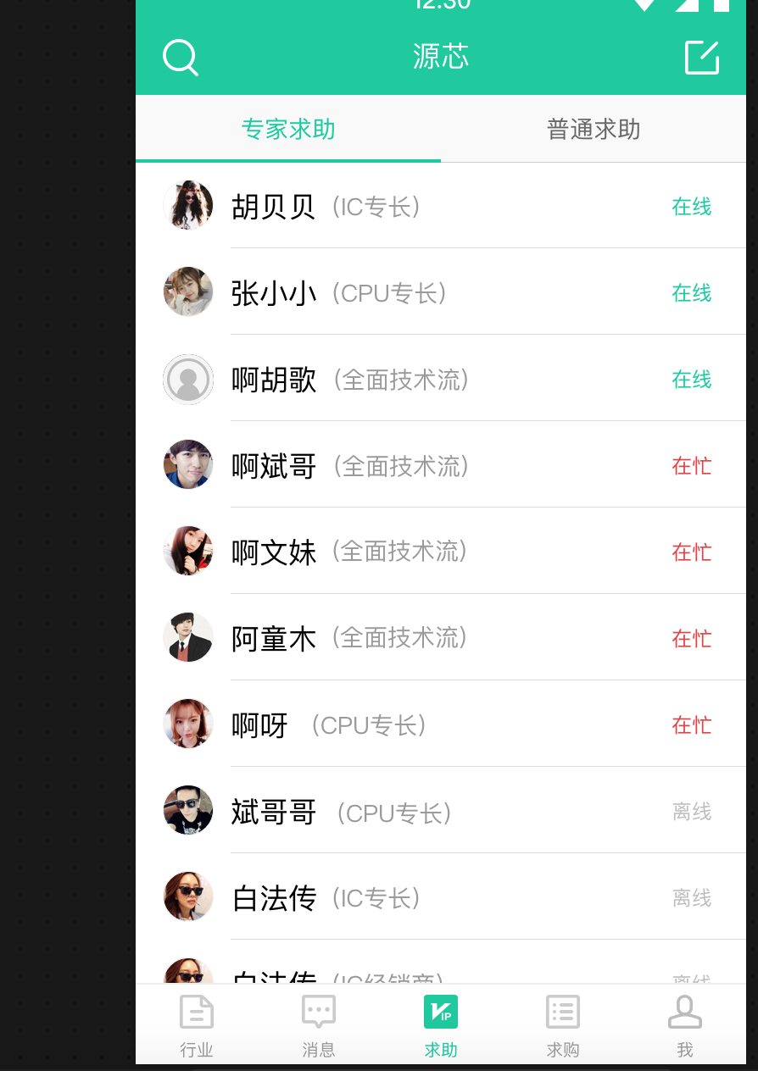
搜索 芯片 （以芯片编号为一个总类别）
发布芯片右图（必传参数：编号，版本，数量，容量，售价）
{{HOST}}/chips/2 芯片详情接口，为总类别（图2）

我-收藏功能（+删除）
我-求助（+删除）
我-帮助（+删除）
我-求购（+删除）
我-芯片（+删除）

评论点赞功能 缺失（行业、求助）
收藏功能 缺失（行业、求助、求购、芯片类别）

专家求助 专家列表

